상품제안서
파카 조터XL 모노크롬 볼펜 | 상품코드: S38050

 |  |  |  |  |  |  | 02-713-8555 | www.synergygift.co.kr
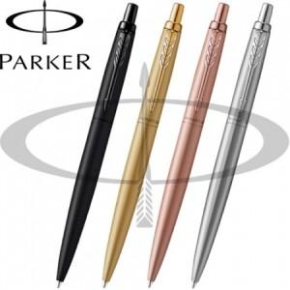

【상세/제작정보】

【인쇄/포장옵션】 | 레이저 / 포장지포장

【공급단가】 | 수량 | 10~ | 30~ | 100~ | 300~ | 500~
*VAT별도 | 블랙 | 60,370원 | 58,920원 | 56,510원 | 55,060원 | 53,610원
 | 골드 | 60,370원 | 58,920원 | 56,510원 | 55,060원 | 53,610원
 | 로즈골드 | 60,370원 | 58,920원 | 56,510원 | 55,060원 | 53,610원
 | 스텐레스 | 60,370원 | 58,920원 | 56,510원 | 55,060원 | 53,610원

【상품 URL】 | https://www.synergygift.co.kr:443/src/goods_detail.php?gdno=38050

